Sheet1
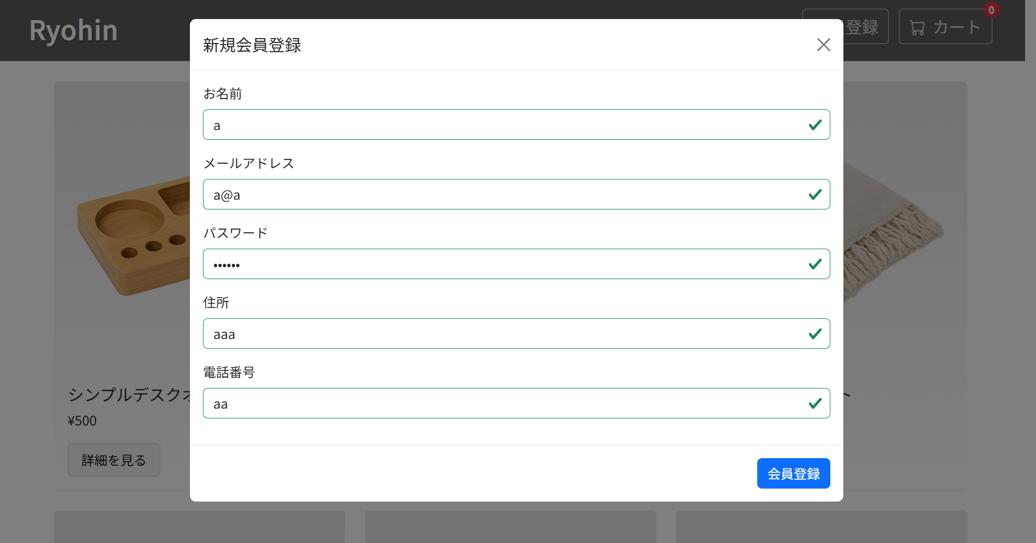
ST-CU-010
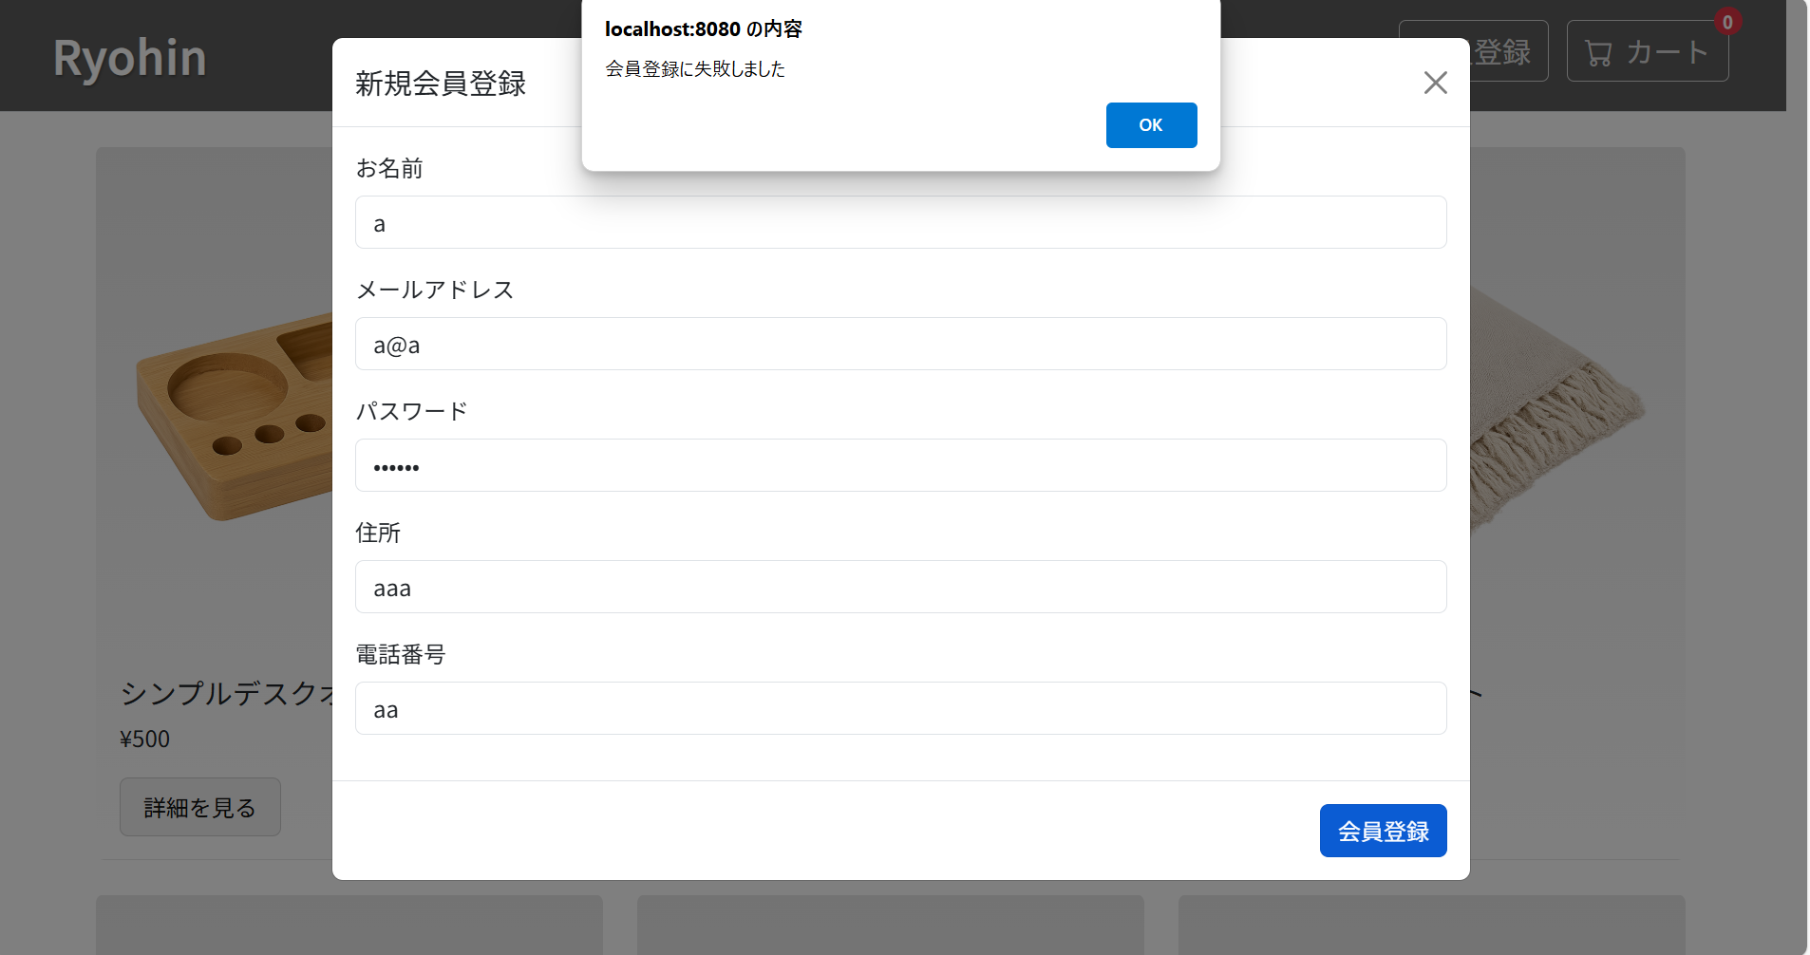

OKボタンを押し、会員登録画面に戻る。

